Sheet1
附件5
2026年合作院校基本信息表
序号 | 学校 | 学校地址 | 招生联系人 | 联系方式 | 学校网站 | 微信公众号 | 备注
1 | 云南省电子信息高级技工学校 | 昆明市盘龙区穿金路154号 | 李洋 | 18808870668 | https://www.yndzjx.com/ | 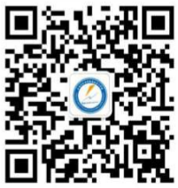
2 | 云南能源职业技术学院 | 曲靖市麒麟区文苑北路8号 | 李炳华 | 13408792299 | WWW.YNNY.CN | 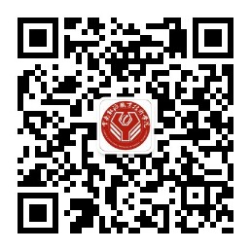
3 | 云南机电职业技术学院 | 昆明市龙泉路704号 | 段媛 | 13769188700 | https://www.ynmec.edu.cn/ | 
4 | 云南国土资源职业学院 | 昆明市呈贡区七甸街道国土学院路1号 | 刘建军 | 0871-68160678 | http://www.yngtxy.edu.cn/ | 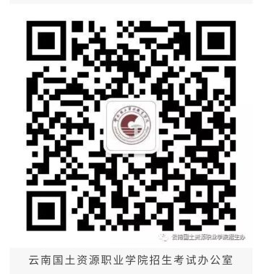
5 | 云南轻纺职业学院 | 昆明安宁市宁泊路54号 | 张丁元 | 18388136900 | www.yngfzyxy.cn | 
6 | 云南工业技师学院 | 曲靖市麒麟区麒麟西路392号 | 陈格 | 15288021892 | https://www.yngjx.com/ | 
7 | 昆明工业职业技术学院 | 昆明安宁市昆钢晓塘路6号 | 赵嘉雯 | 13708416855 | http://www.kmvtc.net | 
8 | 云南林业职业技术学院 | 昆明市盘龙区穿金路787号 | 李孟庭 | 15925193181 | https://www.ynftc.edu.cn/ | 
9 | 云南财经职业学院 | 昆明市五华区龙泉路408号 | 周彦君 | 13114203913 | https://www.ynczy.edu.cn/ | 

